きち子基金収入算定表
造血細胞移植患者支援基金 世帯収入上限額 算定表

＜青い部分のみ入力して下さい＞ |  |  | ※印刷して計算される場合は「PDFの印刷用」をご利用下さい。
１．人数割り
年齢 | ０～２歳 | ３～５歳 | ６～１１歳 | １２～１９歳 | ２０～４０歳 | ４１～５９歳 | ６０歳〜
一人当たりの基準額 | 21,900 | 27,350 | 35,570 | 44,080 | 49,530 | 47,020 | 44,520
人数
基準額×人数（縦にかける） | 0 | 0 | 0 | 0 | 0 | 0 | 0
 |  |  |  |  | 人数割り合計 ① |  | 0
２．世帯割り
世帯人数 | １人 | ２人 | ３人 | ４人 | ５人 | ６人 | 6人以上は1人あたり2,570円を加算
基礎額 | 88,660 | 94,580 | 102,160 | 111,470 | 114,030 | 116,600
 |  |  |  |  | 世帯に応じた金額をそのまま入力②
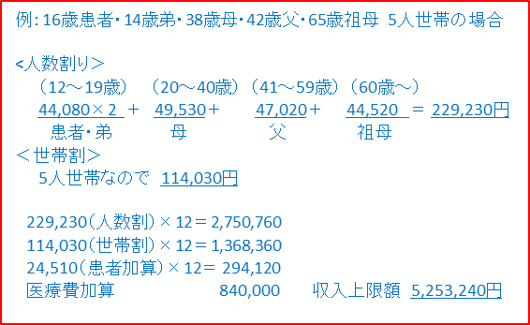
３．患者加算 | 造血細胞移植 |  |  |  |  |  | 患者加算の額
 | 24,510 |  |  |  |  |  | 24,510

４．医療費年額 | 造血細胞移植 |  |  |  |  |  | 医療費の額
 | 840,000 |  |  |  |  |  | 840,000

世帯総収入 上限額 |  | １､人数割り合計(①の金額)×１２カ月 |  |  |  | 0
 |  | ２､世帯割り基礎額（②の金額）×１２カ月 |  |  |  | 0
 |  | ３、患者加算（造血細胞移植×１２カ月） |  |  |  | 294,120
 |  | ４、医療費年額（造血細胞移植） |  |  |  | 840,000
 |  | 合 計（世帯収入上限額） |  |  |  | 1,134,120

前年の世帯総収入が上の算定表で得られた世帯総収入上限額を超える場合は対象外となります。
給与収入・年金収入の方は控除後の所得額ではなく「収入」の額です。 自営業の方は「営業所得」の額となります。
☆「世帯総収入」とは給料収入（社会保険料など各種控除前の金額です。アルバイト代も含まれます）営業所得、青空申告特別控除、各種年金、各種児童手当、傷病手当、失業手当、株式譲渡所得などすべての世帯収入の合計額です。

〈申請書を提出する前に・・・・・・提出物の確認をしてください〉

1．「造血細胞移植患者支援基金」助成申請書 （様式１）□、（様式１−②）□
2．MSW意見書・申請内容・推薦状 （様式２）□、（様式２・別紙①②）□、（様式３）□
3．「造血細胞移植患者支援基金」助成申請主治医推薦状 （様式４）□
４． 生計を一にする世帯全員の住民票（「世帯全員」と表記のあるもの。世帯分離の場合も全員分） □
５． 世帯全員の収入を証明するもの □
＊市区町村が発行する所得証明書（収入額の記載があるもの）。 ＊自営業者の場合は併せて確定申告書と収支内訳書それぞれのコピーも。 ＊給与、事業収入のほか各種児童手当、各種年金、傷病手当金、失業手当金、 生活保護費などを受給している場合は、その金額（所得証明と同じ年1月から12月まで）が分かる書類。
６． 医療機関、民間団体等から助成・援助・減免される場合はそれを証明する物 □
7．領収書のコピー （未払いの場合は請求書） □
8．主に使用している預金通帳の表紙裏と最新の金額が印字されたページのコピー □

（注1）請求書での申請の場合には報告書提出の際領収書のコピーの添付が必要です。無くさないように保管をお願いします。
（注2）算定方法、記載の仕方など、分からない事がありましたらお気軽にご相談ください。
 |  |  |  |  |  |  | 2024.4

